Presentación

La Gremial de Palmicutores de Guatemala -GREPALMA- pone a disposición de sus socios la "Herramienta de autodiagnóstico empresarial adaptada al sector agrícola para la actuación ante COVID-19" con el objetivo de que las empresas puedan evaluar si en sus actividades administrativas y agrícolas están tomando las medidas necesarias para la prevención del COVID-19 y si están considerando las acciones clave para contener y mitigar los impactos al momento de presentarse un caso positivo dentro de la organización.
CLIC PARA INGRESAR

Esta herramienta es un complemento de otros materiales publicados por GREPALMA, disponibles en su sitio web
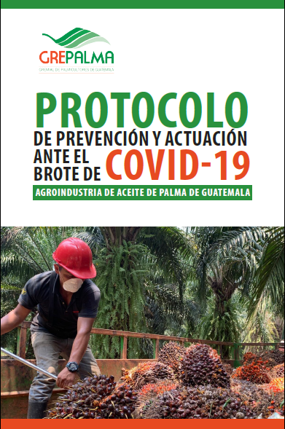
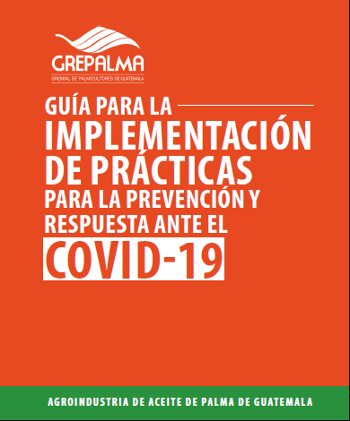
 | www.grepalma.org

Instrucciones para su uso
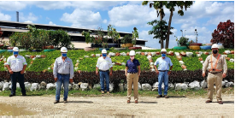

La herramienta de autodiagnóstico empresarial para la actuación ante COVID - 19, expone una serie de consideraciones y requisitos generales que han surgido por lineamientos del Gobierno de Guatemala a través del Ministerio de Salud Pública y Asistencia Social -MSPAS-, así como de otras iniciativas internacionales y autoridades en temas de salud, tales como la Organización Mundial de la Salud -OMS-. Esta herramienta se considera sencilla y accesible y tiene el objetivo de identificar oportunidades de mejora para las empresas en cuanto a las medidas implementadas para hacer frente a los riesgos por la pandemia COVID - 19 y asegurar en todo tiempo la salud y el bienestar de sus colaboradores y partes interesadas.

Se compone de 6 secciones (una por pestaña); cada sección expone una serie de requisitos y la empresa deberá evaluar su estatus de acuerdo a la implementación a la fecha en la que se llena la herramienta. Utilizando la siguiente escala, teniendo en mente el estatus actual dentro de la empresa. Las respuestas deberán ser colocadas en las casillas habilitadas para la ponderación, identificadas con fondo color verde.

 | Ponderación | Referencia | Evaluación cualitativa
 | 1 | Implementado | 1
 | 0.5 | En proceso de implementación | 0.5
 | 0 | No implementado | 0

A | Acerca de la COVID-19 |  | Incluye requisitos y prácticas relacionadas al conocimiento que se tiene sobre la pandemia COVID-19; los esfuerzos en cuanto a sensibilización y capacitación que la empresa ha realizado para dar a conocer información y medidas de prevención con sus partes interesadas.
B | Jerarquía de controles |  | Considera el grado en que la organización ha implementado la metodología de identificación y evaluación de riesgos, si ha considerado el nuevo riesgo generado por el brote de COVID-19 y si ha implementado la jerarquía de controles para tratar dichos riesgos.
C | Roles y responsabilidades |  | Evalúa la preparación de la empresa con la designación de responsables para la respuesta ante el brote de COVID-19, con el objetivo de gestionar las acciones necesarias para evitar el contagio y la propagación.
D | Comunicación |  | Evalúa los canales de comunicación que la organización debe establecer para obtener una respuesta óptima en caso de presentarse casos sospechosos o confirmados de COVID-19.
E | Adecuación de instalaciones, puestos de trabajo y operaciones |  | Presenta algunas acciones a aplicar en las diferentes áreas de la organización con el objetivo de evitar el contagio y la propagación. La lista es intensiva, más no exhaustiva ya que pretende que la organización pueda complementarla considerando su extensión y operaciones.
F | Actuación ante la COVID-19 |  | Presenta acciones a considerar ante la detección de casos sospechosos o positivo de COVID-19, con el objetivo de tomar las acciones necesarias para evitar el contagio y la propagación.

Resumen de resultados
 |  |  | Nombre de la empresa:

 | RESUMEN DE RESULTADOS

A | Acerca de la COVID-19 | 50%
B | Jerarquía de controles | 46%
C | Roles y responsabilidades | 30%
D | Comunicación | 50%
E | Adecuación de instalaciones, puestos de trabajo y operaciones | 0%
F | Actuación ante la COVID-19 | 100%

